Catalogus
 | Catalogus

 | Medische Modulaire kasten |  | BxDxH
Itemnr. | Afbeelding | Omschrijving | Afmeting
1 | 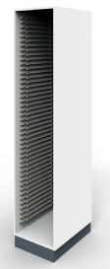 | Bergkast z deur, gladde wanden | 457x630x2100 mm. (BxDxH)
2 |  | Bergkast l.dr.gl. wanden | 457x650x2100 mm. (BxDxH)
3 |  | Bergkast r.dr.gl. wanden | 457x650x2100 mm. (BxDxH)
4 | 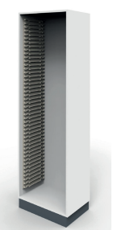 | Bergkast z deur gl. wanden | 657x430x2100 mm. (BxDxH)
5 |  | Bergkast l.dr.gl. wanden | 657x450x2100 mm. (BxDxH)
6 |  | Bergkast r.dr.gl. wanden | 657x450x2100 mm. (BxDxH)
 | Stellingen |  | H
7 |  | Staander | 2000mm/2100mm/2500mm
8 | 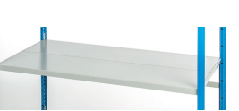 | Legborden | Diepte: 200mm/300mm Breedte: 550mm/700mm/850mm/1000mm/1150mm/1300mm
9 |  | Legborddragers | dragerlengte in mm: 300/400/500/600/700/800/1000 breedte in mm: 550/700/850/1000/1150/1300
10 |  | Schoren | breedte: 550mm/700mm/850mm/1000mm/1150mm/1300mm
 | Bijbehorende modules en accessoires |  | bxdxh
11 | 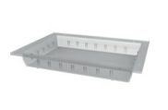 | Separatiebak transparant | 300x400x50mm
12 |  | Separatiebak transparant | 300x400x100mm
13 |  | Mand transparant | 300x400x100mm
14 | 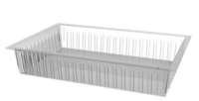 | Mand transparant | 600x400x100mm
15 | 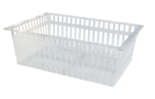 | Mand transparant | 600x400x200mm
16 |  | Separatiebak | 600x400x50mm
17 |  | Separatiebak | 600x400x100mm
18 |  | Mand | 600x400x100mm
19 |  | mand | 600x400x200mm
20 |  | Separatieschot | 60x5cm (tbv 5cm bak)
21 |  | Separatieschot | 40x5cm (tbv 5 cm bak)
22 |  | Separatieschot | 60x10cm (tbv 10 cm bak/mand)
23 |  | Separatieschot | 40x10cm (tbv 10 cm bak/mand)
24 |  | Separatieschot | 60x20cm (tbv 20cm mand)
25 |  | Separatieschot | 40x20cm (tbv 20cm mand)
26 |  | Labelhouder | 40x57mm (tbv barcode)
27 |  | Labeldrager zelfklevend (tbv labelhouder)
28 |  | U-klem tbv vastzetten separaties (zijkant mand)
29 |  | Topplaat Volkern | 60x40x0,6cm (Trespa-plank)
 | Trolley's |  | LxBxH
30 | 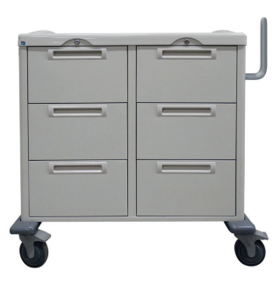 | Linnentrolley | 600x400x1035cm
31 | 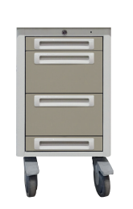 | Priktrolley | 300x400x750cm
32 | 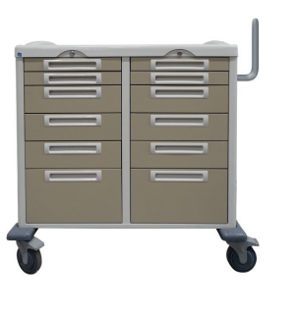 | Verpleegafdeling trolley | 600x400x1035cm
33 | 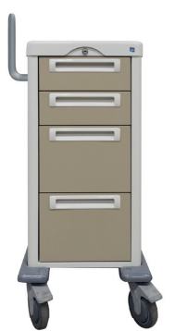 | Polikliniek trolley | 300x400x985cm
34 | 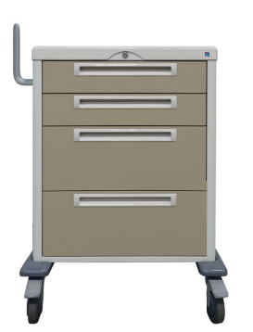 | Polikliniek trolley | 600x400x985cm
35 | 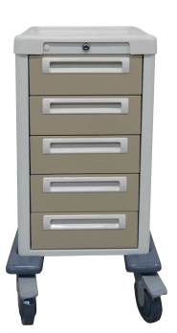 | Zorgtrolley Kaakchirurgie | 300x400x889cm
36 | 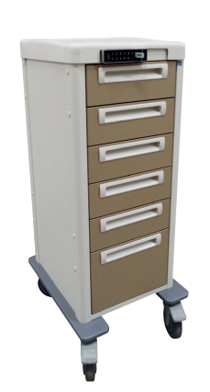 | Zorgtrolley Hematologie | 300x400x1100cm
37 | 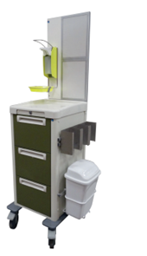 | Isolatietrolley | 300x400x989cm
38 | 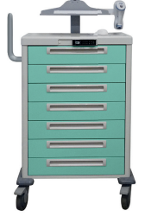 | Medicatieverdeelwagen | 600x400x109,5cm

